HMI
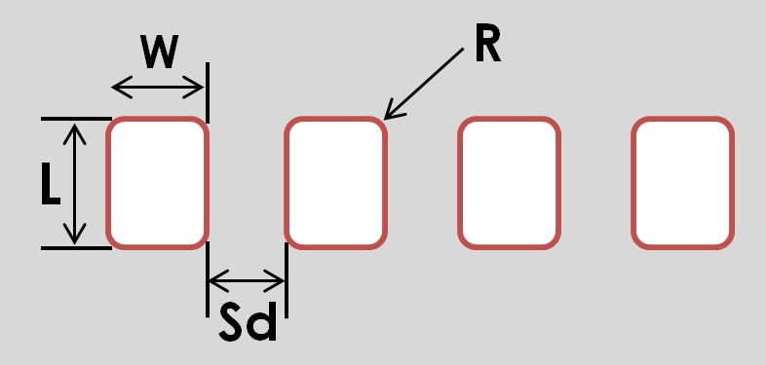
Routine
SMART TRACKER-C
Connect To IP...
Status
Setup
Dy (mm)
Dx (mm)
Dz (mm)
Set start point
Axis Y
Axis X
Axis Z
Motors OFF
Conveyor Debug
Rolling Speed (rev/s)
Change
Clamp Jig
Start
Stop
Loose Jig
Waiting Time (ms)
Change
Parameters
W (mm)
Sd (mm)
L (mm)
R (mm)
Speed (mm/s)
Testing
Tg2 (ms)
Tg1 (ms)
Save Parameters
Pzm (mm)
START
STOP
RESET
Unlock
Lock
CONFIGURATION
Change pw
Runing Time
@TIME OUTPUT
1, Connect To IP
IP地址不用输入，会固化在控制卡里，每次开机只要点击。
固化的IP地址为：192.168.1.8
圆形按钮：点击正常连接后按钮显示亮绿色，未连接时显示红色
2, 参数列表
参数名 | 输入值范围 | 最小变动单位 | 实际指令数值 | 备注
L | 0.005 ~ 160 | 0.005 | 输入值*2000
W | 0.005 ~ 60 | 0.005 | 输入值*2000 | (W+Sd) * 4 <= 260
Sd | 0.005 ~ 60 | 0.005 | 输入值*2000
R | 0.005 ~ 80 | 0.005 | 输入值*2000 | 2 * R < L
Tg1 | >=1 | 1 | 输入值
Tg2 | >=1 | 1 | 输入值
Spd | 20~600 | 5 | 输入值*2000 | Speed
Rspd | 0.5 ~ 5 | 0.5 | 输入值*8000 | Rolling Speed
Tw | >=1 | 1 | 输入值 | Waiting Time
Pzm | 0.005~50 | 0.005 | 输入值*2000
Dx | 0.005~50 | 0.005 | 输入值*2000
Dy | 0.005~50 | 0.005 | 输入值*2000
Dz | 0.005~10 | 0.005 | 输入值*2000
3, 按钮指令表 - 双引号里是针对控制卡的指令
① “SAVE PARAMETERS" |  |  | ② "TESTING"
m_pGalil->command("L=实际指令数值") |  |  | m_pGalil->command("XQ#Tmove")
m_pGalil->command("W=实际指令数值") |  |  | ④ 前后左右上下的移动
m_pGalil->command("Sd=实际指令数值") |  |  | m_pGalil->command("XQ#Amove1") --> X轴往右运动
m_pGalil->command("R=实际指令数值") |  |  | m_pGalil->command("XQ#Amove2") --> X轴往左运动
m_pGalil->command("Tg1=实际指令数值") |  |  | m_pGalil->command("XQ#Bmove1") --> Y轴往前运动
m_pGalil->command("Tg2=实际指令数值") |  |  | m_pGalil->command("XQ#Bmove2") --> Y轴往后运动
m_pGalil->command("Spd=实际指令数值") |  |  | m_pGalil->command("XQ#Cmove1") --> Z轴往下运动
m_pGalil->command("Pzm=实际指令数值") |  |  | m_pGalil->command("XQ#Cmove2") --> Z轴往上运动
m_pGalil->command("BV") |  |  | ⑤ SET START POINT |  | ⑾ Motor OFF
③ Setup |  |  | m_pGalil->command("Px=_TPA") |  | m_pGalil->command("MOABCD")
m_pGalil->command("Dx=实际指令数值") |  |  | m_pGalil->command("Py=_TPB") |  | ⑿ Conveyor Start
m_pGalil->command("Dy=实际指令数值") |  |  | m_pGalil->command("Pz=_TPC") |  | m_pGalil->command("XQ#Dtest")
m_pGalil->command("Dz=实际指令数值") |  |  | m_pGalil->command("BV") |  | ⒀ Conveyor Stop
⑥ Start |  |  | ⑨ "CHANGE" -- 上面的 |  | m_pGalil->command("STD")
m_pGalil->command("XQ#MLS") |  |  | m_pGalil->command("Rspd=实际指令数值") |  | m_pGalil->command("HX0")
⑦ Stop |  |  | m_pGalil->command("BV") |  | ⒁ Clamp Jig
m_pGalil->command("ST") |  |  | ⑩ "CHANGE" -- 下面的 |  | m_pGalil->command("SB1")
m_pGalil->command("HX0") |  |  | m_pGalil->command("Tw=实际指令数值") |  | ⒂ Loose Jig
⑧ Reset |  |  | m_pGalil->command("BV") |  | m_pGalil->command("CB1")
m_pGalil->command("XQ#Reset")
注意指令字母的大小写不要弄错！！！

4，只有当“SETUP"，“PARAMETERS”和“Conveyor Debug” 三个界面都锁定后，才能运行“ROUTINE”里的自动程序。
5，点击“UNLOCK”按钮，弹出密码输入框，点击“LOCK”重新锁定；点击“CHANGE PW”，弹出密码输入框，密码设定为8位数。
6，"Status"下的蓝色边框是显示当前状态;软件一直去读参数“a”的值
 | 当“a=1”，蓝色框内显示“READY”；当“a=2”，蓝色框内显示“RUNNING”
 | 当进行参数设定时，蓝色框内显示“参数设定”；当参数设定界面锁定后，蓝色框再根据响应的a的值显示对应的状态
7，"@TIME OUTPUT"：软件一直去读参数“Uph”的数值并显示在下面的蓝色方框里.
8，"Runing Time"：当按下“START”按钮后软件开始一直计时，直到按“STOP”停止；显示格式为“小时分钟秒”。

